按重要顺序分类
绿城·潮鸣外滩 · 精华照片按重要顺序分类（18 张全部嵌入本表）
前三级集中前置（12 张）：一级核心品牌露出 → 二级主会场执行 → 三级冠名位合影。四级主办致辞、五级晚宴氛围为补充（6 张）。合计 18 张全部嵌入。只收录绿城 / 潮鸣 / GREENTOWN 可核验露出。
一级｜核心品牌露出（必看）（4 张） 绿城 / 潮鸣 / GREENTOWN 字样可直接核验，对应报价主体，建议甲方优先复核。
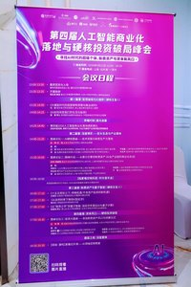 | 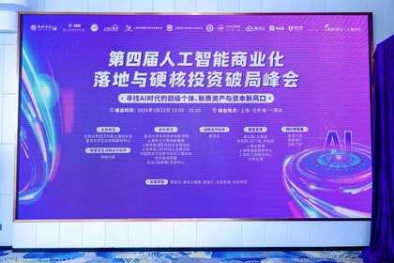 | 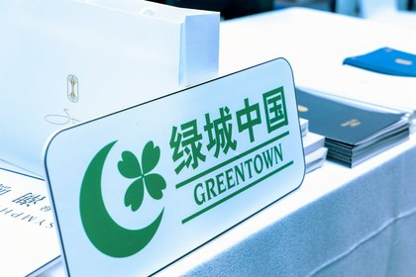 | 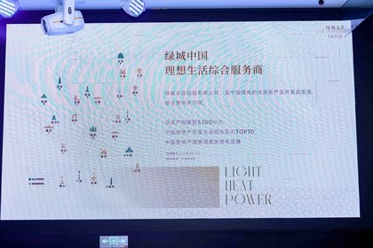
议程看板【绿城·潮鸣】星耀北外滩晚宴 | 主背景板：晚宴冠名战略合作伙伴·绿城中国 | 展台立牌：绿城中国 GREENTOWN | 晚宴大屏播放绿城中国品牌片
二级｜主会场执行（重点）（4 张） 展台接待、双屏、主持、主视觉，证明主会场权益已落地。
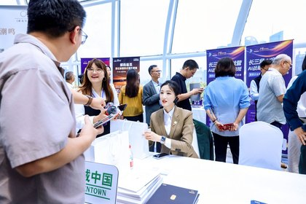 | 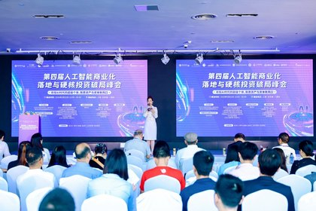 | 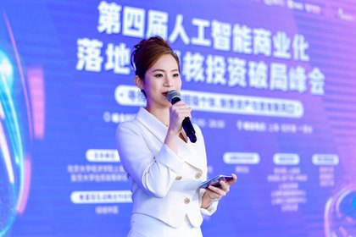 | 
展台接待：绿城立牌、礼袋与物料 | 主会场双屏同款主视觉（含晚宴冠名·绿城中国） | 主持现场：主会场露出 | 主视觉 KV：战略合作名单含绿城中国
三级｜冠名位合影核验（4 张） 主背景板合影，可复核晚宴冠名位「绿城中国」。
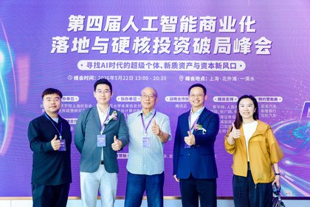 | 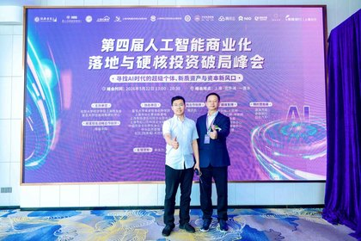 | 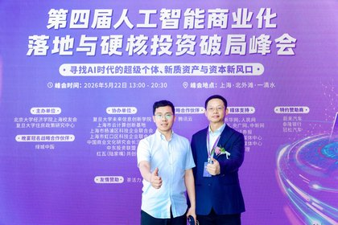 | 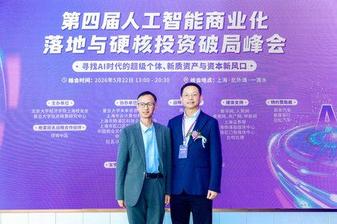
主背景板合影核验冠名位 | 主背景板合影（冠名位特写） | 主背景板双人合影核验冠名位 | 主背景板合影：晚宴冠名战略合作伙伴·绿城中国
四级、五级补充现场（6 张） 主办致辞不作参观邀约成片；晚宴席卡为嘉宾姓名卡，不作潮鳴 logo 桌卡。
四级｜主办致辞现场（3 张） 主会场致辞与讲台，补充现场执行；不作参观邀约专项成片。
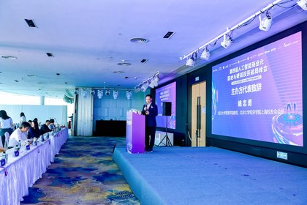 | 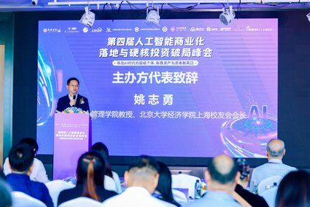 | 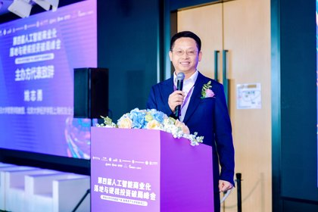
主办致辞全景：主会场双屏与讲台 | 主办致辞：姚志勇，主会场主视觉 | 主办致辞讲台特写
五级｜冠名晚宴氛围（3 张） 江景厅冠名晚宴现场。席卡为嘉宾姓名卡，不作「潮鳴」logo 桌卡证据。
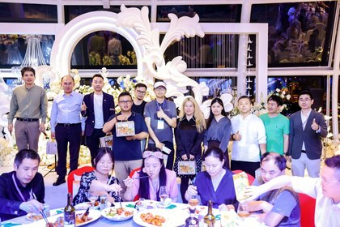 | 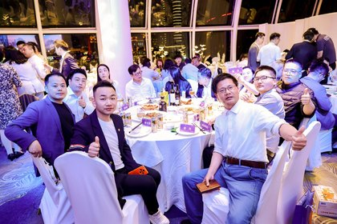 | 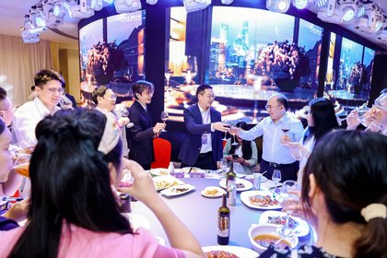
冠名晚宴合影（江景厅） | 冠名晚宴桌次（江景厅圆桌） | 冠名晚宴现场举杯

效果评估表
绿城中国策划活动类效果评估表
（冠名、活动赞助、活动执行等） 项目：绿城·潮鸣外滩 活动：2026-05-22 晚宴冠名
活动主题 | 【绿城·潮鸣】星耀北外滩——AI领袖定制晚宴
活动举办时间 | 2026年5月22日 13:00–20:30 上海·北外滩·一滴水
活动 现场氛围 | ①议程看板【绿城·潮鸣】晚宴冠名 | ②主背景板：晚宴冠名·绿城中国
 |  | 

 | ③展台立牌：绿城中国 GREENTOWN | ⑧晚宴大屏：绿城中国品牌片
 |  | 

策划负责人填写 | 总体活动评价：
 | 本次活动为「2026人工智能商业化落地与硬核投资破局峰会」晚宴冠名。绿城中国 | 绿城·潮鸣外滩作为晚宴冠名战略合作伙伴，主背景板、议程看板、展台立牌、主会场双屏及晚宴大屏品牌片均完成品牌露出。按照约定完成整体策划与执行，现场氛围良好，活动取得圆满成功。

 | 策划负责人签名：胡继刚 ____________________ 日期：2026-05-22 （请补签）
营销负责人填写 | 对活动【总体效果】评估（文字说明）：
 | 绿城中国 / 潮鸣字样可辨露出已核验，效果良好，符合约定要求。参观邀约口播、朋友圈九宫格、回顾视频、证书特写见执行回执待补项，不在此拔高。
 | 非常好（☐） 良好（☑） 一般（☐） 较差（☐）
 | 勾选说明：按《基础营销验收单》模板默认口径「效果良好，符合要求」预勾「良好」，不拔高为「非常好」。请绿城营销负责人复核。
 | 营销负责人签名：____________________ 日期：____________________ 对接：笪浩 18678408669（评估表请补签）
详见附件：本工作簿「按重要顺序分类」（18 张分级）「营销验收单」「权益核验清单」「赞助权益执行回执」及拍立享相册、网盘录像。合作金额含税 ¥100,000，四模块整体打包。本表仅对应 5 月 22 日峰会。

赞助权益执行回执
赞助权益执行回执
依据《绿城中国-潮鸣外滩-10万元晚宴冠名服务报价单》：大会结束后 7 个自然日内，由主办向绿城一次性出具本回执，作为四模块整体验收依据。
出具方（主办） | 上海市杨浦区科技企业联合会 | 接收方（赞助） | 上海绿城泓盛建设发展有限公司
对接人 | 胡继刚 13262607888 | 对接人 | 笪浩 18678408669
活动名称 | 2026人工智能商业化落地与硬核投资破局峰会 | 活动时间/地点 | 2026-05-22 上海·北外滩·一滴水
合作身份 | 晚宴冠名战略合作伙伴 | 合作金额 | 人民币 100,000 元整（含税）
晚宴场次 | 【绿城·潮鸣】星耀北外滩——AI领袖定制晚宴 | 项目品牌 | 绿城中国 · 绿城·潮鸣外滩
四模块执行确认（整体打包，不拆子项计价）
模块 | 金额（元） | 执行结论 | 代表性证据
1. 晚宴冠名和专属权益 | 55,000 | ☑ 已执行（冠名/品牌片） | 议程看板【绿城·潮鸣】晚宴；主背景板「晚宴冠名战略合作伙伴·绿城中国」；晚宴大屏绿城中国品牌片
2. 主会场权益 | 30,000 | ☑ 已执行（展台/双屏） | 展台立牌「绿城中国 GREENTOWN」；展台接待礼袋物料；主会场双屏同款主视觉；主视觉KV含绿城中国
3. 专场项目参观邀约 | 5,000 | ☐ 待录像核验 | 主持人口播位已具备。相册未见参观/接驳专项成片，请以全程录像确认是否口播执行。
4. 宣发配合 | 10,000 | ☑ 摄影已交 ☐ 其余待补 | 现场摄影+本回执。朋友圈九宫格、回顾视频片头鸣谢未附本回执。
合计（含税） | 100,000 | 主体已交，部分待补 | 四模块整体打包验收。已核验项以绿城/潮鸣字样可辨露出为准。
证据目录：①营销验收单（18 张五级排列，前三级集中前置）②按重要顺序分类（同序）③权益核验清单 ④效果评估表 ⑤绿城·潮鸣外滩露出大图 ⑥拍立享 https://live.pailixiang.com/album/a12523836160（约 425 张）⑦网盘录像 https://pan.baidu.com/s/1S8cNdqnCR_anuVPD6vlhjg 提取码 8888。证书特写未见，不以本回执推定证书已颁。
总体结论：晚宴冠名与主会场露出已按约定落地，效果良好，符合要求（预勾「良好」）。参观邀约、朋友圈九宫格、回顾视频、证书特写为待补项，不影响四模块整体打包之主体验收，由绿城营销负责人复核后签字盖章。本回执不与 2026 年 3 月开盘花束验收混用。
主办方（出具） | 单位：上海市杨浦区科技企业联合会 授权代表：胡继刚 签字：____________ 日期：2026-05-22 （公章） | 赞助方（接收） | 单位：上海绿城泓盛建设发展有限公司 授权代表：____________________ 对接：笪浩 18678408669 签字：____________ 日期：____________ （公章）

回执附图（代表性证据，已嵌入本页）
 |  |  | 
议程看板【绿城·潮鸣】晚宴冠名 | 展台立牌：绿城中国 GREENTOWN | 晚宴大屏绿城中国品牌片 | 主背景板：晚宴冠名·绿城中国

绿城·潮鸣外滩露出
绿城中国｜绿城·潮鸣外滩 现场露出精华照片（按重要顺序 · 甲方交付）
活动时间：2026-05-22 地点：上海·北外滩·一滴水 本页 18 张按一级→五级排列（与「按重要顺序分类」同序） 完整相册约 425 张：https://live.pailixiang.com/album/a12523836160 录像：https://pan.baidu.com/s/1S8cNdqnCR_anuVPD6vlhjg（提取码 8888）

一级｜核心品牌露出（必看）（4 张） 绿城 / 潮鸣 / GREENTOWN 字样可直接核验，对应报价主体，建议甲方优先复核。
 | 
1. 议程看板【绿城·潮鸣】星耀北外滩晚宴 | 2. 主背景板：晚宴冠名战略合作伙伴·绿城中国
 | 
3. 展台立牌：绿城中国 GREENTOWN | 4. 晚宴大屏播放绿城中国品牌片
二级｜主会场执行（重点）（4 张） 展台接待、双屏、主持、主视觉，证明主会场权益已落地。
 | 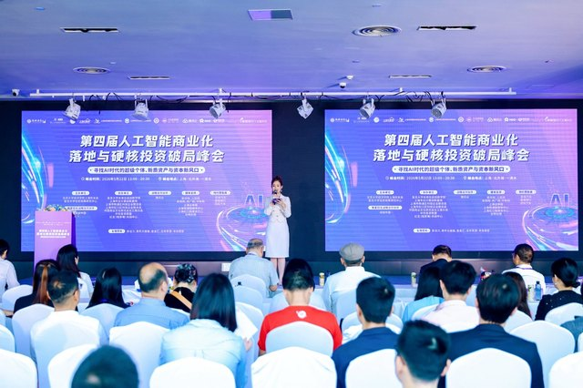
5. 展台接待：绿城立牌、礼袋与物料 | 6. 主会场双屏同款主视觉（含晚宴冠名·绿城中国）
 | 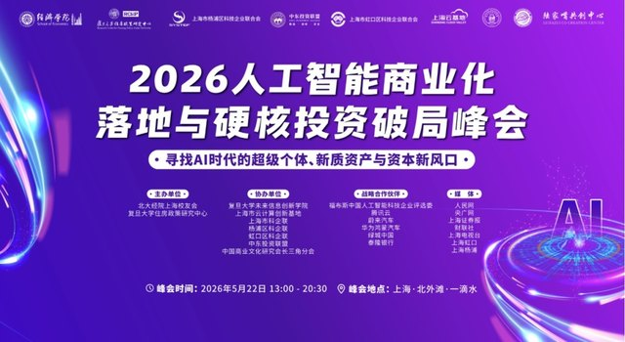
7. 主持现场：主会场露出 | 8. 主视觉 KV：战略合作名单含绿城中国
三级｜冠名位合影核验（4 张） 主背景板合影，可复核晚宴冠名位「绿城中国」。
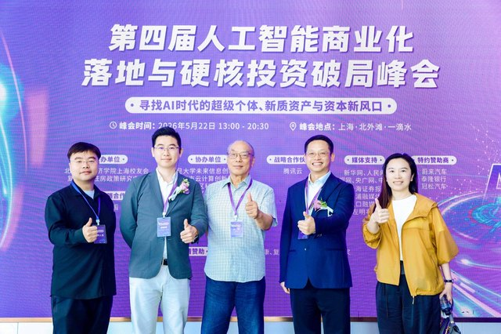 | 
9. 主背景板合影核验冠名位 | 10. 主背景板合影（冠名位特写）
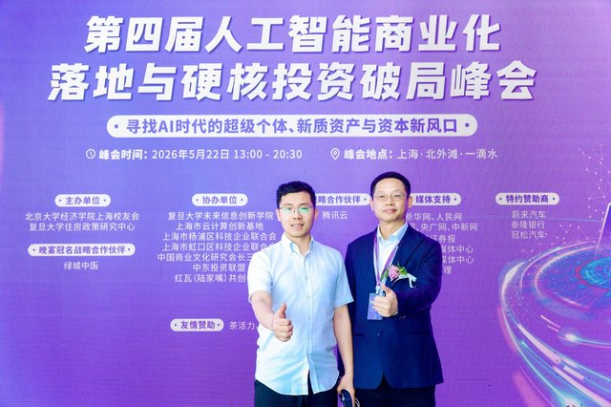 | 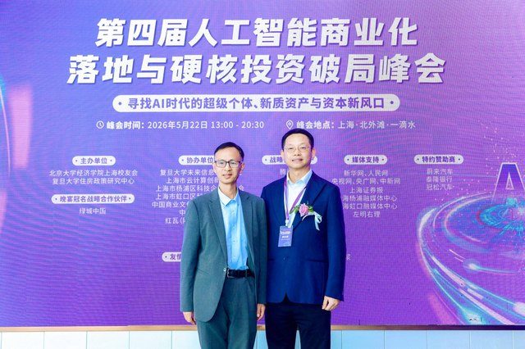
11. 主背景板双人合影核验冠名位 | 12. 主背景板合影：晚宴冠名战略合作伙伴·绿城中国
四级｜主办致辞现场（3 张） 主会场致辞与讲台，补充现场执行；不作参观邀约专项成片。
 | 
13. 主办致辞全景：主会场双屏与讲台 | 14. 主办致辞：姚志勇，主会场主视觉

15. 主办致辞讲台特写
五级｜冠名晚宴氛围（3 张） 江景厅冠名晚宴现场。席卡为嘉宾姓名卡，不作「潮鳴」logo 桌卡证据。
 | 
16. 冠名晚宴合影（江景厅） | 17. 冠名晚宴桌次（江景厅圆桌）

18. 冠名晚宴现场举杯

说明：本页只收录绿城中国、绿城·潮鸣、GREENTOWN 可辨露出及冠名晚宴现场。未收录美年大健康、泰隆银行、腾讯云、蔚来、长江商学院等他方展位。完整 425 张以拍立享为准；MP4 以网盘「5.22」为准。不与开盘花束混用。

